FrontEnd環境構築手順
■Visual Studio Code
 | Visual Studio Codeをダウンロードする（最新バージョン）
 |  | https://code.visualstudio.com/Download
 | Visual Studio Codeをインストールする
 |  | ※基本的に「Next」ボタンを押して続く
■NodeJs
 | NodeJsをダウンロードする
 |  | https://nodejs.org/download/release/v15.0.0/node-v15.0.0-x64.msi
 | インストールする
 |  | ① | ② | ③
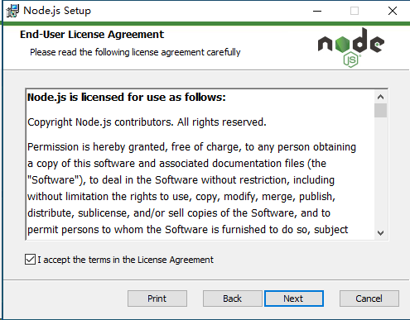
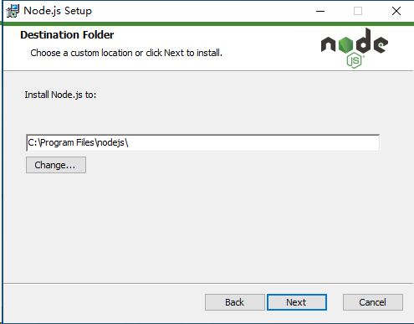
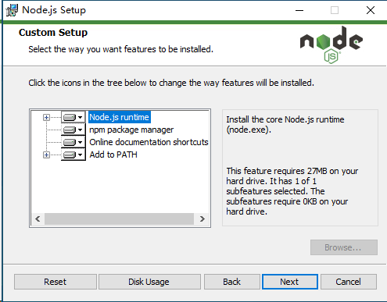

 |  | ④ | ⑤ | ⑥
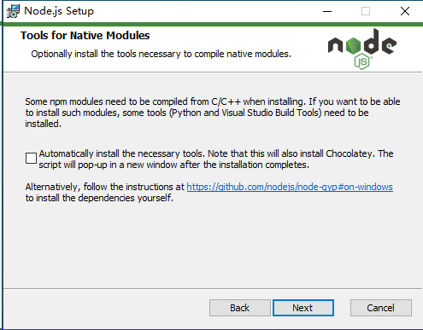
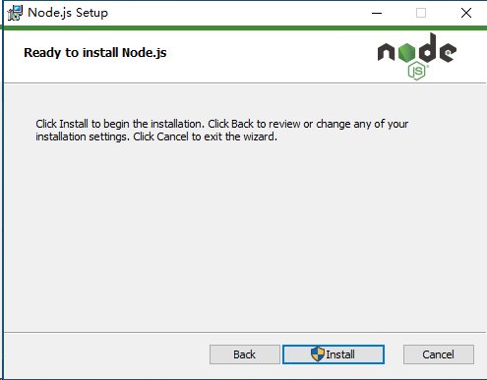
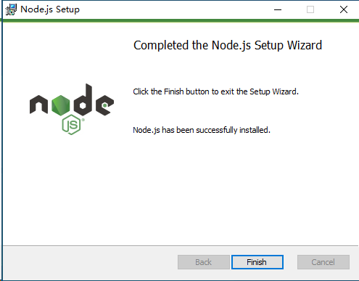

 | NodeJsのバージョン確認
 |  | node -v

■AngularCLI
 | 管理者でCMDを起動する
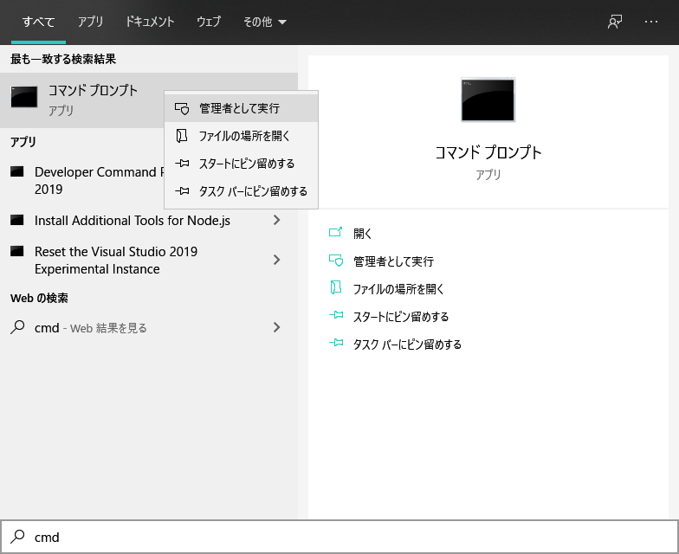

 | AngularCLIをインストールする
 | ※既にインストールされた場合、「npm uninstall -g angular-cli」でアンインストールする
 |  | npm install -g @angular/cli@8.3.29

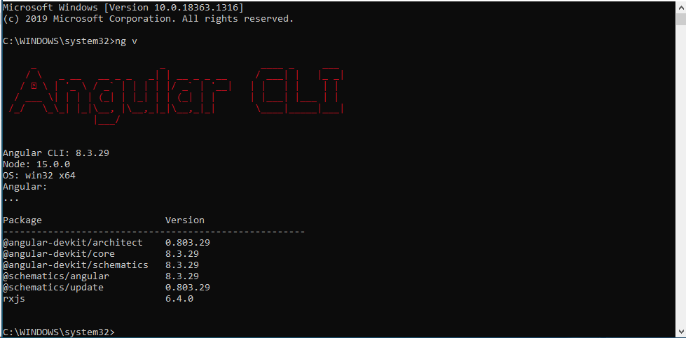
 | AngularCLIのバージョン確認
 |  | ng v

■Package
 | プロジェクトのソースコードをローカルにダウンロードする
 |  | Git:https://dev.azure.com/feiyumu/aeon/_git/aeon_client
 | 管理者でCMDを起動し、プロジェクトのフィールドに下記CommandでPackageをインストールする
 |  | npm install

